ゲーム開始ポップアップ
一覧画面に表示
外部設計書 |  |  |  |  |  | 画面名 |  | ゲーム開始ポップアップ |  |  |  | 作成者 | 佐野友樹 |  |  | 更新者
 |  |  |  |  |  | システム名 |  | まめぇまめぇ |  |  |  | 作成日 | 2023-06-12 |  |  | 更新日
 |  |  |  |  |  | 備考

 | 画面設計

１
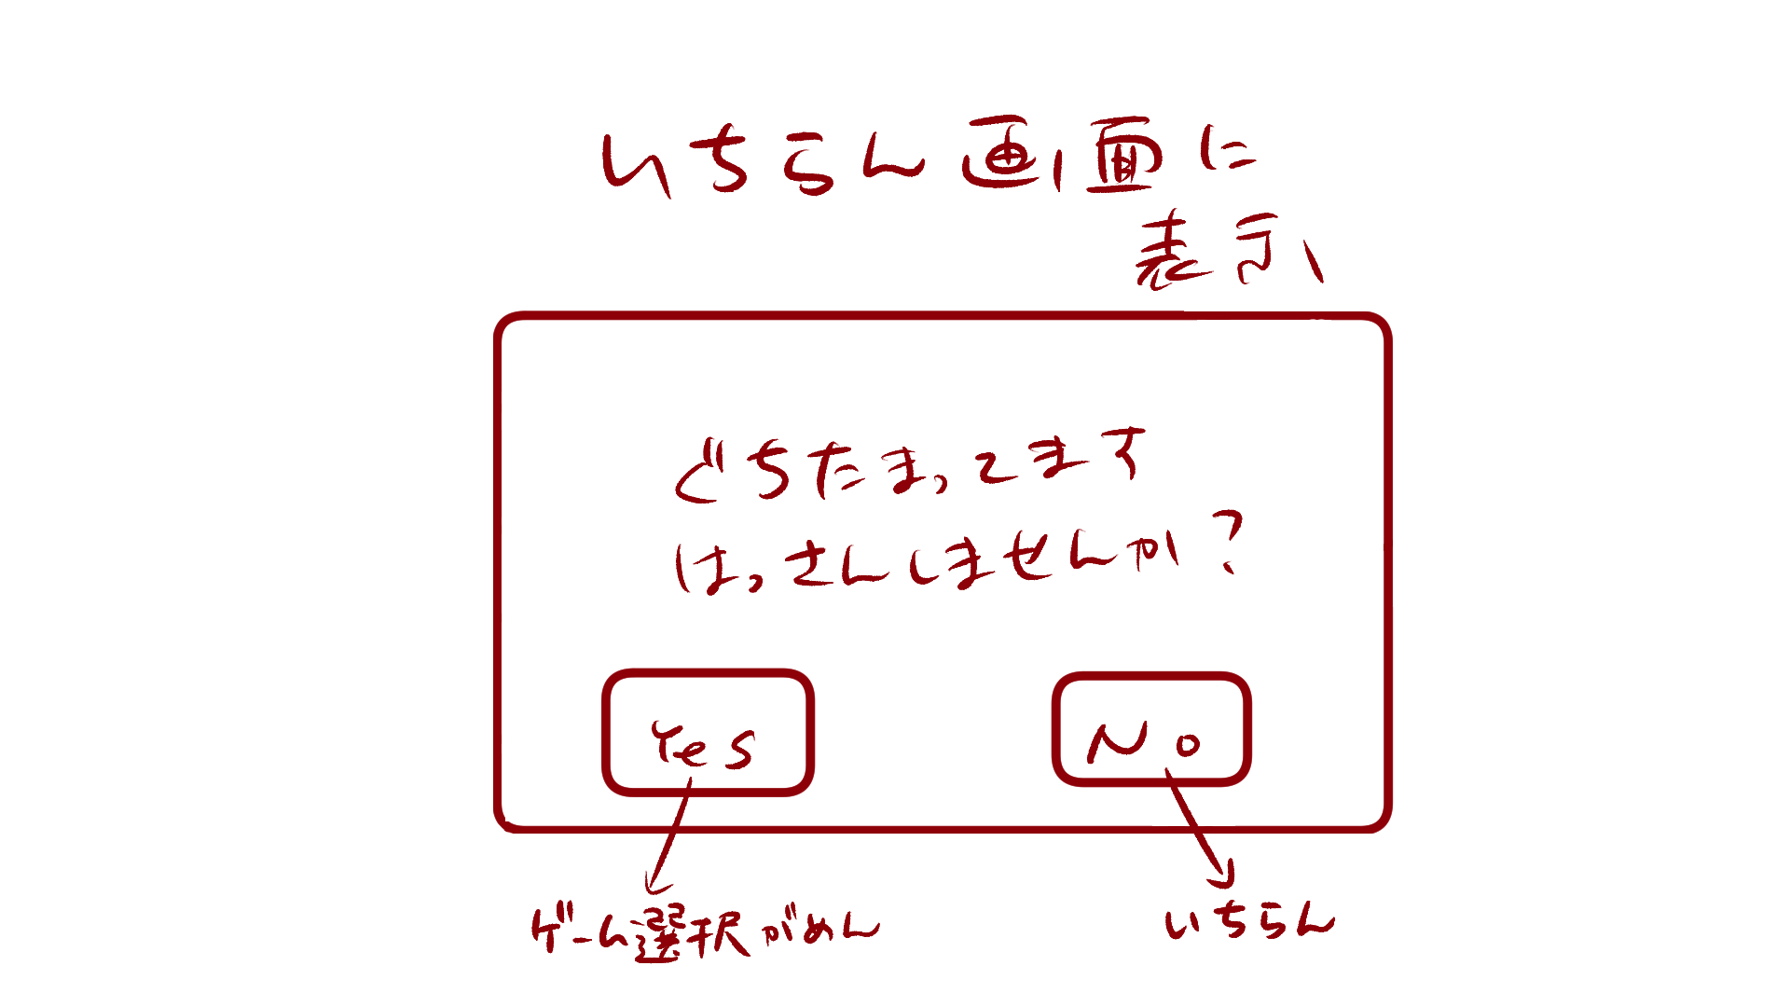

愚痴が貯まっています。
発散しませんか？
１

YES
NO

ゲーム選択画面
一覧

 | 機能設計

 |  |  | 「１ ゲーム開始ポップアップ」
 |  |  |  | ゲームを開始する場合は「Yes」、開始しない場合は「No」をクリック。
 |  |  |  | Yesを選択した場合はゲーム選択画面へ遷移する。
 |  |  |  | Noを選択した場合は愚痴一覧表示画面へ遷移する。

 | 項目定義書

 | No |  | 物理名 |  | 論理名 |  | 画面型 |  | データ型 | min | max | DBテーブル |  | DBカラム | 備考
 |  | 1 | gamestart_popup |  | ゲーム開始ポップアップ |  | Pop up

ゲーム選択.チェックボックス画面
外部設計書 |  |  |  |  |  | 画面名 |  | ゲーム選択.チェックボックス |  |  |  | 作成者 | 佐野友樹 |  |  | 更新者
 |  |  |  |  |  | システム名 |  | まめぇまめぇ |  |  |  | 作成日 | 2023-06-12 |  |  | 更新日
 |  |  |  |  |  | 備考

 | 画面設計

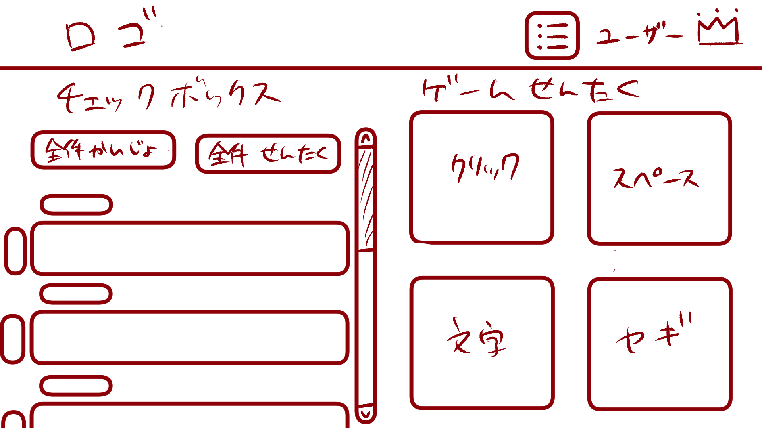
ロゴ
ユーザ

１
２
チェックボックス
ゲーム選択
２
１
４
３
４
３
全件解除
全件選択
クリック
スペース

６
７
６
５
５
７

文字
ヤギ

９
８
９

８
ヤギのご飯ゲームは、愚痴が６つ以上選択された場合、ランダムで５つ表示されます。

ヤギのご飯ゲームは、愚痴が６つ以上選択された場合、ランダムで５つ表示されます。
１
10

 | 機能設計

 |  |  | 「１ チェックボックスタイトル」
 |  |  |  | チェックボックスのタイトルを表示する。

 |  |  | 「２ ゲーム選択タイトル」
 |  |  |  | ゲーム選択のタイトルを表示する。

 |  |  | 「３ 全件解除ボタン」クリック
 |  |  |  | チェックボックスの選択全件解除を行う。

 |  |  | 「４ 全件選択ボタン」クリック
 |  |  |  | チェックボックスの全件選択を行う。

 |  |  | 「５ チェックボックス」クリック
 |  |  |  | チェックボックスを表示する。

 |  |  | 「６ クリック破壊ゲーム画面遷移ボタン」クリック
 |  |  |  | クリック破壊ゲーム画面に遷移する。

 |  |  | 「７ スペースキー連打ゲーム画面遷移ボタン」クリック
 |  |  |  | スペースキー連打ゲーム画面に遷移する。

 |  |  | 「８ 文字クリックゲーム画面遷移ボタン」クリック
 |  |  |  | 文字クリックゲーム画面に遷移する。

 |  |  | 「９ ヤギのご飯ゲーム画面遷移ボタン」クリック
 |  |  |  | ヤギのご飯ゲーム画面に遷移する。

 |  |  | 「１０ ヤギのご飯ゲーム注意書き」
 |  |  |  | 「ヤギのご飯ゲームは、愚痴が６つ以上選択された場合、ランダムで５つ表示されます。」と表示する。

 | 項目定義書

 | No |  | 物理名 |  | 論理名 |  | 画面型 |  | データ型 | min | max | DBテーブル |  | DBカラム | 備考
 |  | 1 | checkbox_title |  | チェックボックスタイトル |  | Title |  | String
 |  | 2 | gameselect_title |  | ゲーム選択タイトル |  | Title |  | String
 |  | 3 | cancelall_button |  | 全件解除ボタン |  | Button
 |  | 4 | selectall_button |  | 全件選択ボタン |  | Button
 |  | 5 | checkbox |  | チェックボックス |  | Checkbox
 |  | 6 | clickgame_button |  | クリック破壊ゲーム画面遷移ボタン |  | Button
 |  | 7 | spacegame_button |  | スペースキー連打ゲーム画面遷移ボタン |  | Button
 |  | 8 | nicogame_button |  | 文字クリックゲーム画面遷移ボタン |  | Button
 |  | 9 | lambgame_button |  | ヤギのご飯ゲーム画面遷移ボタン |  | Button
 |  | 10 | lamb_note |  | ヤギのご飯ゲーム注意書きテキスト |  | Text |  | String

ゲーム終了ポップアップ画面
外部設計書 |  |  |  |  |  | 画面名 |  | ゲーム終了ポップアップ画面 |  |  |  | 作成者 | 佐野友樹 |  |  | 更新者
 |  |  |  |  |  | システム名 |  | まめぇまめぇ |  |  |  | 作成日 | 2023-06-12 |  |  | 更新日
 |  |  |  |  |  | 備考

 | 画面設計

ゲーム画面に表示

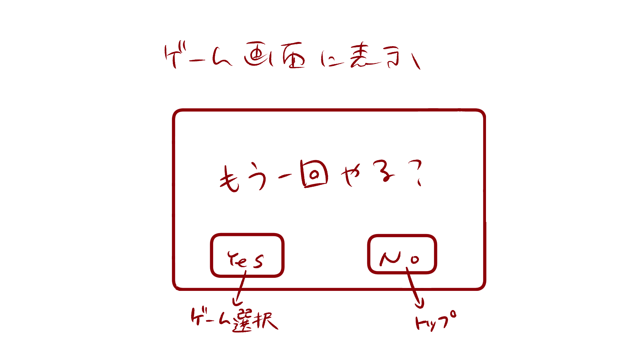

１

１

もう一回やる？

YES
NO

 | 機能設計
ゲーム選択
トップ
 |  |  | 「１ ゲーム終了ポップアップ」
 |  |  |  | もう一度ゲームを開始する場合は「Yes」、トップ画面へ戻る場合は「No」をクリック。
 |  |  |  | Yesを選択した場合はゲーム選択.チェックボックス画面へ遷移する。
 |  |  |  | Noを選択した場合はトップへ遷移する。

 | 項目定義書

 | No |  | 物理名 |  | 論理名 |  | 画面型 |  | データ型 | min | max | DBテーブル |  | DBカラム | 備考
 |  | 1 | gameend_popup |  | ゲーム終了ポップアップ |  | Pop up

